Tabelle1
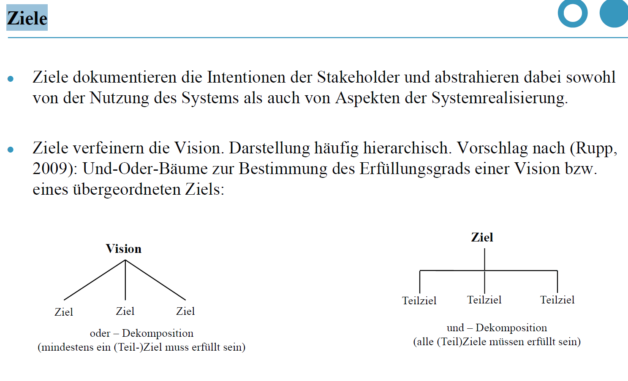
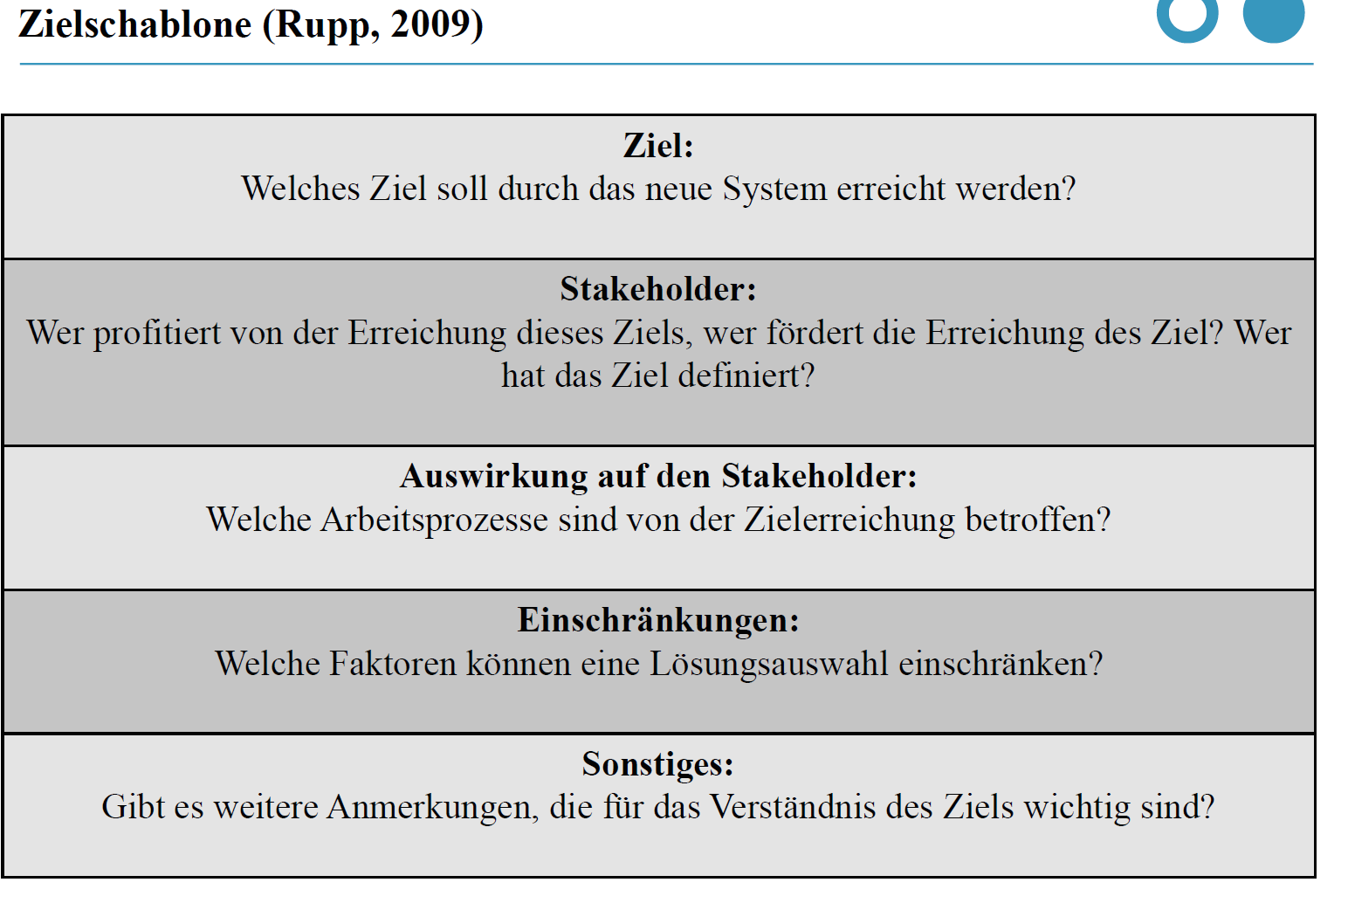
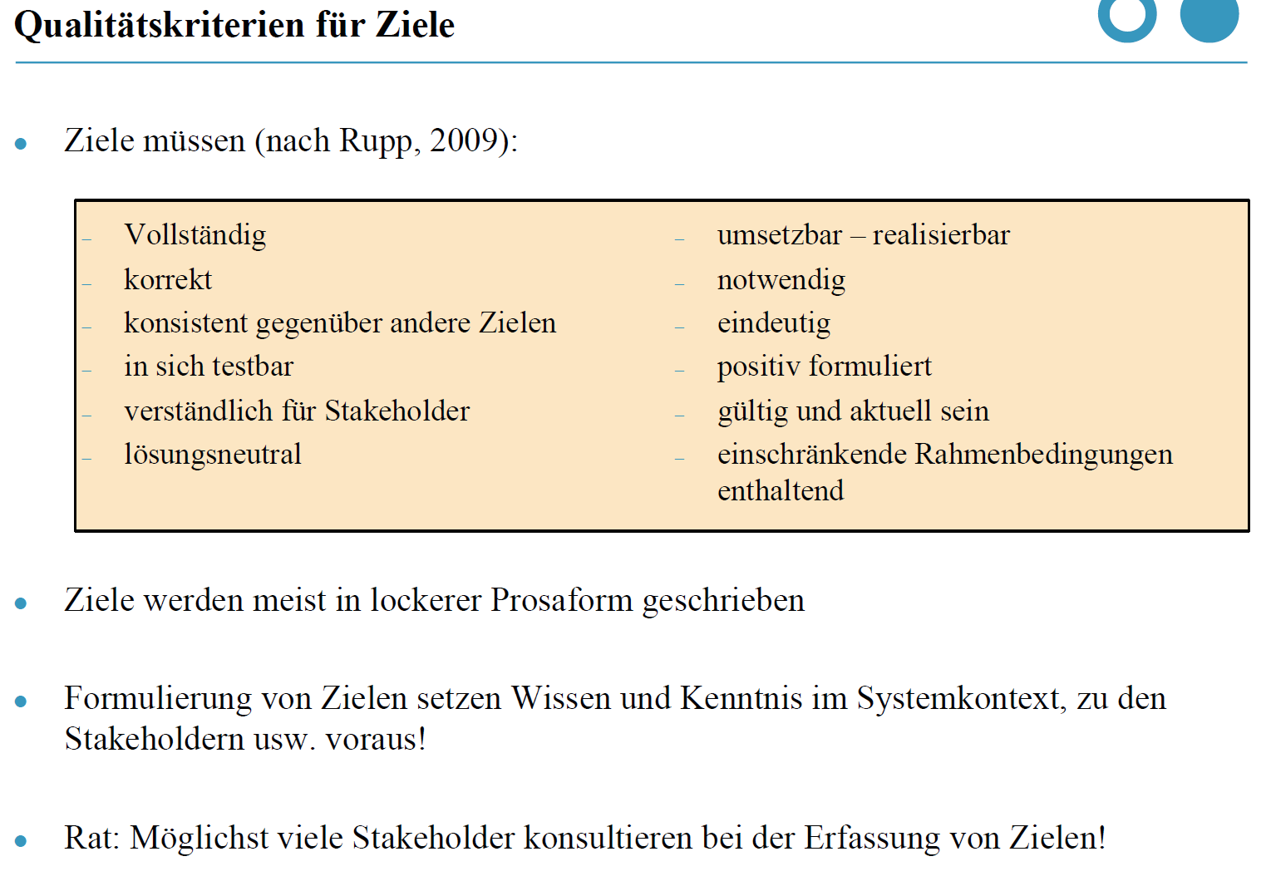
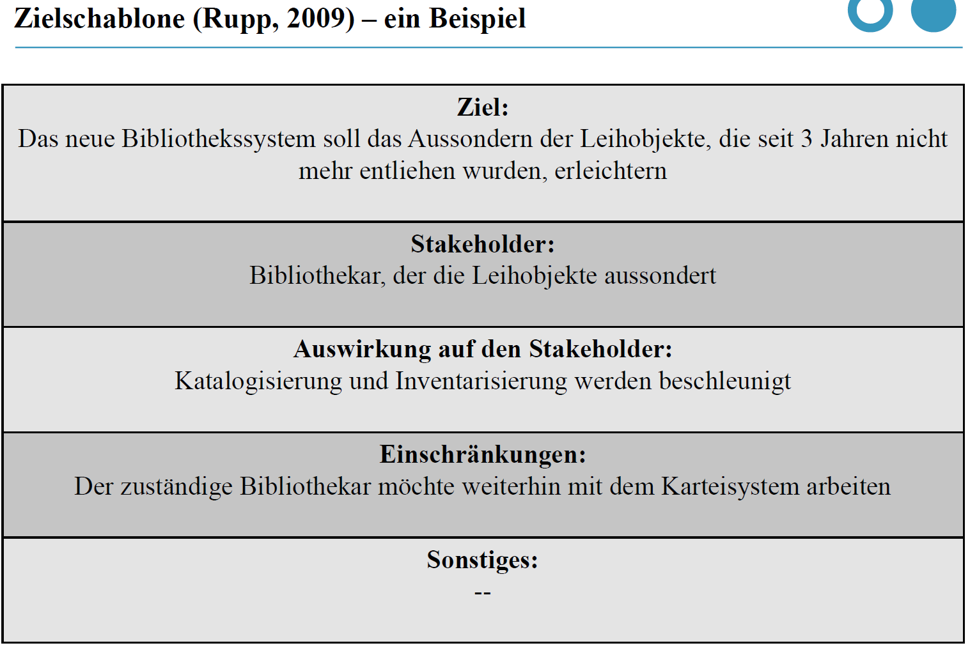
Nr. | Ziel | Stakeholder | Auswirkung auf den Stakeholder | Einschränkungen | Sonstiges
1 | Einfacherer Zugang für Studenten zum Arbeitsmarkt | Studenten | verbesserte Jobchancen
2 | Vernetzung zwischen Studenten und Arbeitgebern | Studenten, Arbeitgeber | verbesserte Jobchancen / besserer Zugang auf Bewerber
3 | Nicht nur neue Studenten bekommen die Gelegenheit, Jobs zu erhalten | neue Studenten | verbesserte Jobchancen
4 | Studenten ermöglichen, Ansprechpartner aus Unternehmen für zukünftige Festanstellungen und Praktika zu gewinnen | Studenten, Unternehmen | verbesserte Jobchancen

